Ranking de reações
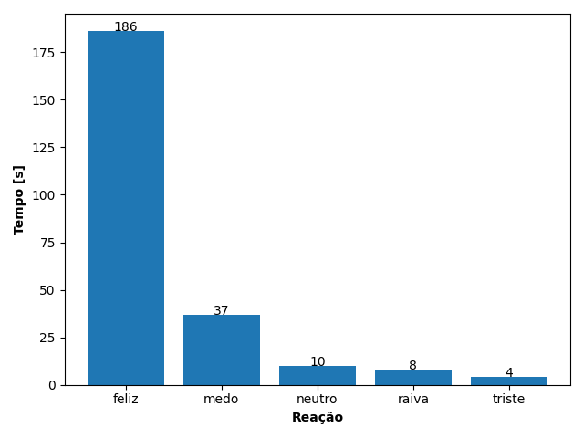
REAÇÃO | TEMPO [s]
feliz | 186
medo | 37
neutro | 10
raiva | 8
triste | 4

